患者
 | 心臓カテーテル検査を受けられる患者様へ |  |  |  |  | 【患者様用】
 | お名前 様 | 主治医 |  | 受け持ち看護師
月 日 | ／ | ／ |  |  | ／
経 過 | 検査前日 | 検査当日(検査前) | 検査当日(検査後) |  | 退院
達成目標 | 心身共に安定した状態で検査を 受けることができる。 |  | 合併症がなく順調に経過する。 |  | 〈退院基準〉 退院後の生活について 理解できる。
治療・薬剤 (点滴・内服) ・処置 | 持参薬があれば、看護師にお渡しください。 お薬を一部変更する場合が あります。 | お薬は前日の指示に従って内服してください。 検査前より点滴を開始します。（点滴を行いながら検査室へ行きます） 検査30分前に（抗生剤・安定剤）を内服します。 必要に応じて収縮性のある靴下をはきます。 | 点滴をしたまま病室に戻ります。 （通常、点滴は終了後には抜去しますが、検査結果によって続ける場合もあります。） 検温、傷の観察を、検査直後、 ３０分後、１時間後に行います。 |  | 医師により傷の消毒を行います。 退院後のお薬を お渡しします。

活動 リハビリ | 特に制限はありません。 | 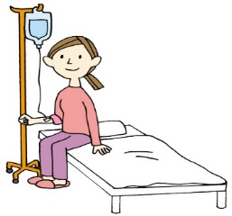 病衣に着替えて(車椅子・ベッドで) 検査室へ行きます。 検査前に、時計・ｱｸｾｻﾘｰ・化粧を はずしてください。 | □安静制限はありません。止血のため、手首をバン ドにて圧迫固定します。検査後３～４時間でバン ドをゆるめます。ゆるめた状態で翌朝までおきま す。 手首と上腕はできるだけ曲げたり、体重をかけた りしないでください。
 |  |  |  |  | 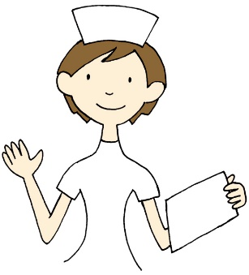
 |  |  | □検査後から翌朝までベッド上安静です。鼠径部を 砂のうにて圧迫しておきます。砂のう除去後も検 査した方の足はできるだけ曲げないでください。

食事 | 病院食を摂取してください。 | □昼食は食べてかまいません。 □昼食は半分程度にしてください。 □昼食は待食になります。 □昼食は欠食です | 検査が終わり、病室に帰ってからは水分や食事の制限はありません。造影剤を排出するためにも水分は多めにとってください。
 |  |  | 夕食は通常どおり食べることができます。
清潔 | 入浴・シャワー浴ができます。
排泄 |  | 必要に応じて検査前に尿の管を入れます。 |  |  | 尿の管が入っている場合は、管を抜きます。

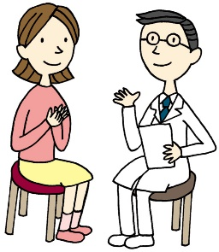
患者様及び ご家族への 説明 | 医師より入院後の検査につて説明があります。 |  | 医師より検査結果と今後の治療計画に ついての説明があります。 |  | 看護師より退院後の療養に ついてと、次回受診日など について説明が あります。
 | 説明後、同意書をお渡しします。サインをして提出してください。
 | 看護師より検査前後の処置や安静について説明があります

 |  | 幡多けんみん病院 循環器科

